Vendimet dhe rekomandimet
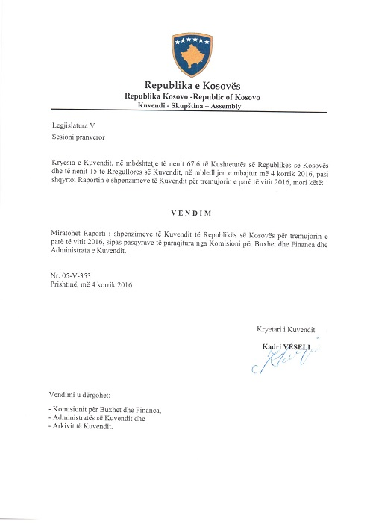

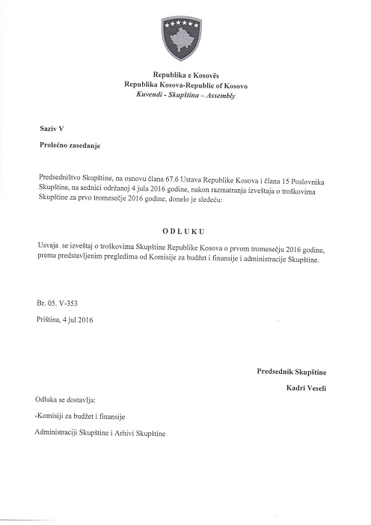

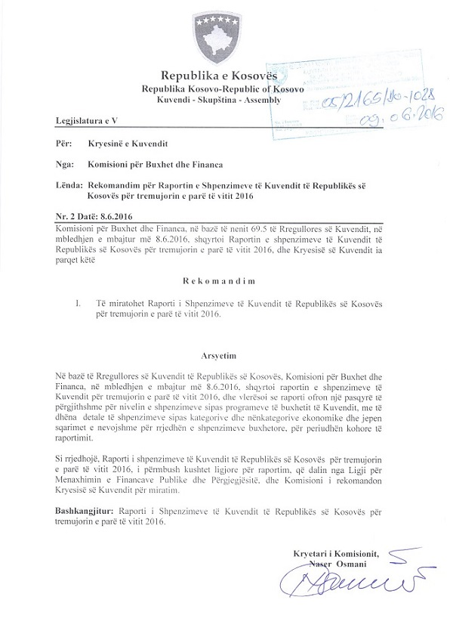

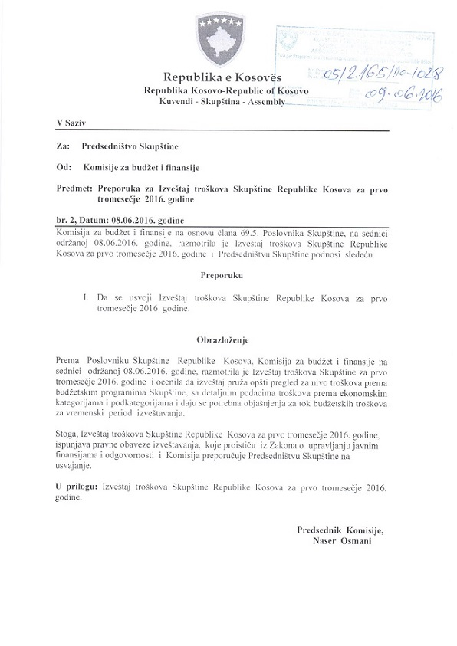

Buxheti
Raporti Financiar për tremujorin e parë te vitit 2016

Kodi i Organizatës Buxhetore: 101
Informatat kontaktuese: 038 200 10 557
Sekretari i Kuvendit: Ismet Krasniqi, Ndërtesa e Kuvendit, zyra N-122
Drejtori i Përgjithshëm për Administratë: Emrush Haxhiu, Ndërtesa e Kuvendit, zyra N-224
Drejtori i Drejtorisë për Buxhet dhe Pagesa: Istret Azemi, Ndërtesa e Kuvendit, zyra N-221
12 prill 2016
1)Hyrje: (Ju lutem paraqitni në formë tekstuale një përmbledhje të zhvillimeve kryesore në buxhetin e organizatës tuaj. Të mos kalohet hapësira e ofruar më poshtë!)

Buxheti i Kuvendit të Republikës së Kosovës, i ndarë sipas Ligjit për Buxhetin e Republikës së Kosovës për vitin 2016, Ligji nr.05/L-071 është 9.389.515 €, dhe atë sipas kategorive ekonomike në vijim: Paga dhe mëditje 6.288.756€
mallra dhe shërbime 1.703.759€, shpenzime komunale 241,000 €, subvencione dhe transfere 60,000 € dhe shpenzime kapitale 1.096.000 €. Në buxhetin e Kuvendit të Republikës së Kosovës pjesën më të madhe të buxhetit e kanë pagat dhe mëditjet me 66.97 % mallrat dhe shërbimet me 18.14%, shpenzimet kapitale me 11.67%, shpenzimet komunale me 2.56% dhe subvencionet dhe transferet me 0.63%
Buxheti i ndar per tremujorin e pare te vitit 2016 duket keshtu : Paga dhe Meditje 1.360.155,44 €, Mallra dhe Sherbime 555.000 €, Shpenzime komunale 72.000 €, Subvencione 60.000 € dhe Investime kapitale 896.000,
Nisur nga vleresimi i përgjithshëm, del se niveli i realizimit të buxhetit të Kuvendit të Republikës së Kosovës për tremujorin e pare eshte 61.57 % e buxhetit tremujor, kjo nisur nga fakti se nje pjese e madhe e buxhetit është zotuar dhe është në procedura të prokurimit.
Alokimi i fondeve është bërë në bazë të planit të rrjedhës së parasë të përgatitur nga Drejtoria për Buxhet dhe Pagesa në bashkëpunim me Menaxhmentin e Kuvendit. Në këtë raport do të paraqiten në mënyrë të hollësishme shpenzimet e realizuara nga buxheti i Kuvendit për tremujorin e pare 2016 si dhe krahasimi i tyre me periudhën e njëjtë të vitit 2015

2) Përmbledhje për të hyrat dhe kategoritë e veçanta të shpenzimeve:
a) Të hyrat:

b) Pagat dhe mëditjet:
( Ju lutem, të bashkëngjitet organogrami i organizatës suaj si aneks i këtij raporti financiar dhe plotësoni tabelën shtesë lidhur me strukturën e pagesës në pikën 4 f) të këtij raporti).

Kategoria e Pagave dhe mëditjeve merr pjese ne buxhetin tremujor me 1.360.155,44€ ose me 46.21 % në buxhetin e alokuar të Kuvendit per tremujor, dhe si të tilla janë të ndara në tri Programe Anëtarët e kuvendit 768.823.11€, Administrata e Kuvendit 467.232,90 € dhe Stafi mbështetës Politik 124.099,43 €, shuma e shpenzuar ne ketë kategori per kete tremujor është 1.360.155,44 ose shprehur në përqindje 100% e buxhetit te ndar ne këtë tremujor ne kete katgori ose 21.63% krahasuar me buxhetin vjetor te Kuvendit.

c) Mallra she shërbime:
Kategoria e Mallrave dhe Shërbimeve merr pjesë në buxhetin tremujor me 555.000 € ose me 18.85 %në buxhetin e Kuvendit per tremujor dhe si të tilla janë të ndara në tri Programe Anëtarët e Kuvendit 175.000, Administrata e Kuvendit 350.000 € dhe Stafi mbështetës Politik 30.000 €. Shkalla e shpenzimit të buxhetit në këtë kategori ekonomike për kete tremujor është 223.368,26€, shprehur në përqindje 40.25% e buxhetit ne kete kategori per kete tremujor ose 13.11 % krahasuar me buxhetin vjetor të Kuvendit ne Mallra dhe sherbime .

d) Shpenzime komunale:

Kategoria e shpenzimeve komunale merr pjesë në buxhetin tremujor me 72.000 € ose me 2.44 % në buxhetin e Kuvendit te ndar per tremujor ,këto fonde janë të ndara në programin Administrata e Kuvendit. Shkalla e shpenzimit të buxhetit në këtë kategori ekonomike për kete tremujor është 62.132,83€, shprehur në përqindje 86.30% e buxhetit ne kete kategori ose 25.78 % e buxhetit vjetor ne Komunali.

e) Investimet Kapitale:
Kategoria e Investimeve Kapitale merr pjesë në buxhetin tremujor me 896.000 € ose me 30.44 %në buxhetin e Kuvendit per tremujor, këto fonde janë të ndara në programin Administrata e Kuvendit. Shpenzime ne kete kategori ne kete tremujor jane 137.155,55 €, shprehur ne perqindje 15.31 % e buxhetit per tremujor , ose 12.51 % e buxheit vjetor ne kete kategori.

f) Subvencionet dhe Transferet:
Kategoria e Subvencioneve dhe transfereve merr pjesë në buxhetin tremujor me 60.000 € ose me 2.03 % në buxhetin e Kuvendit per tremujor , këto fonde janë të ndara në programin Anëtarët e Kuvendit. Shkalla e shpenzimit të buxhetit në këtë kategori ekonomike për tremujor është 29.320€, ose shprehur në përqindje 48.87% e buxhetit ne kete kategori per tremujor dhevjetor.

3) Përmbledhje:
Ju lutem, paraqitni shkurtimisht vërejtjet përfundimtare lidhur me buxhetin e institucionit tuaj, apo pikëpamjet për zhvillimet në të ardhmen.
Pavarësia ka shumë fusha dhe pavarësia financiare është vetëm një, por mjaft thelbësore pasi që Parlamenti duhet të ketë kontroll të plotë të mjeteve të tij financiare për të planifikuar dhe kryer aktivitetet e tij. Pavarësia administrative përfshirë vendimet e Parlamentit për çështjet e tij të brendshme nuk mund të ekzistojë pa pavarësinë financiare. Prandaj, kontrolli i duhur parlamentar mbi Qeverinë nuk mund të ekzistojë pa pavarësi financiare dhe buxhetore të vetë Parlamentit. Në vitin 2012 një Komunikatë e Komisionit për Studimin e Fizibilitetit për Marrëveshjen e Stabilizim-Asocimit në mes Bashkimit Evropian dhe Kosovës ndër të tjera arriti në përfundim se Kuvendi dhe komisionet e tij duhet të zhvillojnë mbikëqyrjen e tyre ndaj ekzekutivit dhe se pavarësia financiare dhe administrative e Kuvendit nga qeveria duhet të fuqizohet. Rekomandimet e Projektit të Binjakëzimit sa i përket Komponentes 5 rëndësinë më të madhe i ka kushtuar hartimit të një Ligji për Kuvendin ku do të definohet qartazi pavarësia financiare e Kuvendit, si në planifikim e po ashtu edhe në ekzekutim të buxhetit. Në këtë vit kemi fituar një donacion nga Bashkimi Evropian për një kontratë Binjakëzimi te re.

__________________________________

